Naslovnica
Investitor:
Općina Jakovlje
Ulica Adele Sixta 2
10297 Jakovlje
OIB: 20054872799

Građevina:
IZVANREDNO ODRŽAVANJE DIJELA ZELENGAJSKE ULICE OD K.BR. 6 DO K.BR. 12B

TROŠKOVNIK

Troškovnik izradio:
Ivan Škaro, mag.ing.aedif.
Projektni ured MI2A d.o.o.
Dubrava 47, 10 040 Zagreb
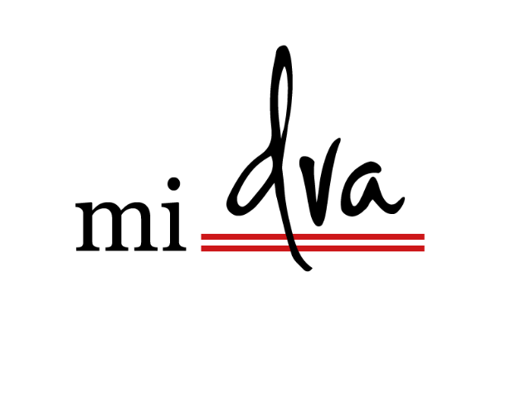
OIB: 03897450800

 | svibanj 2024.

